상품제안서
바나다 쇼티 카메라 스마트폰 겸용 미니삼각대 | 상품코드: F23721

 |  |  |  |  |  |  | 02-412-0044 | www.easy1.co.kr
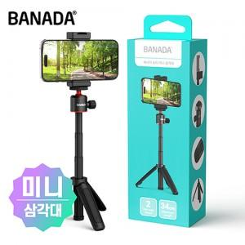

【상세/제작정보】

【인쇄/포장옵션】 | 스티커 / 포장지포장

【공급단가】 | 수량 | 100~ | 300~ | 500~ | 1,000~ | 3,000~
*VAT별도 | 단가 | 11,200원 | 10,790원 | 10,370원 | 9,960원 | 9,710원

【상품 URL】 | https://easy1.co.kr:443/src/goods_detail.php?gdno=23721

